1GD-FR-0020
 |  |  |  |  |  | PROCESO DE GESTIÓN DOCUMENTAL |  |  |  |  |  |  |  |  | POLICÍA NACIONAL
Código:1GD-FR-0020
Fecha: 04/07/2018 |  |  |  |  |  | DIAGNÓSTICO INTEGRAL PARA LOS ARCHIVOS DE LA POLICÍA NACIONAL
Versión: 0

CIUDAD: Medellin |  |  |  |  |  |  |  |  | FECHA ELABORACIÓN DEL DIAGNÓSTICO |  |  |  |  |  |  | 4 |  | 5 |  |  | 2021
RESPONSABLE DEL DILIGENCIAMIENTO: Intendente jefe Sergio Suarez
A. IDENTIFICACIÓN
CÓDIGO Y NOMBRE DE LA UNIDAD: 3.8.6.3 Departamento de Policia Antioquia
FECHA DE CREACIÓN DE LA UNIDAD: 11/07/1962 |  |  |  |  |  |  |  |  | ACTO ADMINISTRATIVO DE CREACIÓN DE LA UNIDAD: Resolucion N° 01664 del 11/07/1962
DIRECCIÓN DE LA UNIDAD: Calle 71 65-20 Barrio el Volador |  |  |  |  |  |  |  |  | ACTO ADMINISTRATIVO VIGENTE DE LA UNIDAD: Resolucion N°02952 del 05/08/2013 / Resolucion N° 03769 del 22/06/2016
CORREO ELECTRÓNICO DE LA UNIDAD: deant.coman@guged.policia.gov.co |  |  |  |  |  |  |  |  | TELÉFONO: 5904930 |  |  |  |  |  |  |  | IP: 2801:1b0:6:1000:6cf3:7a85:9382:22e1
A.1 DIRECTOR, COMANDANTE O JEFE DE LA UNIDAD:
NOMBRE: |  | JORGE MIGUEL CABRA DIAZ
GRADO: |  | CORONEL
CARGO:
TIEMPO EN EL CARGO: |  |  | 1 año, 4 meses
A.2 ADMINISTRACIÓN DEL ARCHIVO
Jefe Grupo de Gestión Documental
NOMBRES Y APELLIDOS: Sergio Alonso Suarez Castrillón |  |  |  |  |  |  |  |  | CAPACITACIÓN O CURSOS EN GESTIÓN DOCUMENTAL Y ARCHIVÍSTICA
GRADO: Intendente Jefe |  |  |  |  |  |  |  |  | 1 | TECNICO EN ASISTENCIA ORGANIZACIÓN DE ARCHIVO
CARGO: Jefe de Gestion Documental |  |  |  |  |  |  |  |  | 2 | TECNOLOGO GESTION DOCUMENTAL
TIEMPO EN EL PROCESO DE GESTIÓN DOCUMENTAL (Años, Meses, Días) 7 Años, 2 Meses, 4 Dias |  |  |  |  |  |  |  |  | 3 | PROFESIONAL EN CIENCIAS DE LA INFORMCION, DOCUEMENTACION, BIBLIOTECOLOGIA Y ARCHIVISTICA
TIEMPO EN LA INSTITUCIÓN (Años, Meses, Días) 22 Años, 1 Meses, 1 Dias |  |  |  |  |  |  |  |  | 4 | ESPECIALIZACIÓN TECNOLOGICA EN DOCUMENTOS ELECTRONICOS
CORREO INSTITUCIONAL: Sergio.suarez@correo.policia.gov.co
No. CELULAR:
No IP DE LA OFICINA Y/O GRUPO:
CONDICIÓN MÉDICO LABORAL: Apto
Funciones del Jefe Grupo de Gestión Documental
1 | Responder por la integridad, autenticidad y fidelidad de la informacion del patrimonio documental del Departamento de Policia Antioquia
2 | Administrar el proceso de archivo central y la aplicación de las talbas de retencion documental de conformidad con la normatividad vigente
3 | Mantener la reserva de la y confidencialiad frente al manejo de la documentacion y demas asuntos que revistan tal carácter
4 | Difundir y propender por la aplicación e implementacion de las tablas de retencion documental en las dependencias del Departamento de Policia Antioquia
5 | Solicitar al archivo general las modificaciones o actualizaciones de las tablas de retencion documental cuando se requiera
6 | Cumplir con la normatividad expedida por el archivo general de la nacion y demas entes que controlan el manjeo y el buen uso de la documentacion recpecionada en el archivo

Responsable Archivo Central
NOMBRES Y APELLIDOS: ARACELLY GARCIA RINCON |  |  |  |  |  |  |  |  | CAPACITACIÓN O CURSOS EN GESTIÓN DOCUMENTAL Y ARCHIVÍSTICA
GRADO: APA11 |  |  |  |  |  |  |  |  | 1 | Cursos de gestion documental en el sena
CARGO: Responsable de Archivo
TIEMPO EN EL PROCESO DE GESTIÓN DOCUMENTAL (Años, Meses, Días) 0 años, 9 meses, 0 dias
TIEMPO EN LA INSTITUCIÓN (Años, Meses, Días) 25 años, 3 Meses, 2 Dias
CORREO INSTITUCIONAL: aracelly.garcia@correo.policia.gov.co
No. CELULAR:
No IP DE LA OFICINA Y/O GRUPO: 2801:1b0:6:1000:6cf3:7a85:9382:22e1
CONDICIÓN MÉDICO LABORAL: No uniformada
Funciones del Responsable Archivo Central
1 | Recibir, revisar, clasificar, radicar, distribuir y controlar documentos, datos, elementos y correspondencia relacionados con los asuntos administrativos de la Policia Nacional
2 | Llevar actualizados los registros de carácter administrativo y financiero y responder por la exatitud de los mismos
3 | Orientar a los usuairos y suministrar la informacion que le sea solicitada de conformidad con los requerimientos y procedimientos establecidos por el jefe inmedidato
4 | Desempeñar funciones de oficina y asistencia administrativa encaminadas a facilitar el desarrollo y ejecucion de las actividades propias del area de desempeño
5 | Recopilar la informacion que sea requerida para el desarrollo de los procesos, cuando sea el caso.

TALENTO HUMANO
GRADO | APELLIDOS Y NOMBRES |  |  |  | CÉDULA | CARGO ACTUAL | No. De Celular | TIEMPO DE SERVICIO EN LA UNIDAD |  |  | TIEMPO EN EL PROCESO DE GESTIÓN DOCUMENTAL |  |  | NIVEL ACADÉMICO |  |  |  |  | CONDICIÓN MÉDICO LABORAL
 |  |  |  |  |  |  |  | Años | Meses | Días | Años | Meses | Días
IJ | SUAREZ CASTRILLON SERGIO ALONSO |  |  |  |  | JEFE PGD |  | 12 | 2 | 2 | 7 | 2 | 4 | Tecnico, tecnologo, especialista tecnologico en documentos electronicos y profesional en CIDBA |  |  |  |  | Apto
PT | MONCADA ZAPATA LUZ ALBANY |  |  |  |  | RADICADORA |  | 8 | 5 | 3 | 1 | 11 | 3 | Curso del sena |  |  |  |  | Apta
PT | AREIZA LONDOÑO CARLOS ALBERTO |  |  |  |  | AUXILIAR DE ARCHIVO |  | 17 | 2 | 5 | 8 | 10 | 8 | Cursos del sena |  |  |  |  | Apto
PT | PEREZ DAVID GABRIEL JAIME |  |  |  |  | ESTAFETA |  | 15 | 4 | 2 | 5 | 1 | 2 | Cursos del sena |  |  |  |  | apto
AG | CORREA MONTERO JUAN BAUTISTA |  |  |  |  | AUXILIAR DE ARCHIVO |  | 27 | 5 | 1 | 6 | 3 | 2 | Cursos del sena |  |  |  |  | no apto
APA 11 | GARCIA RINCON ARACELLY |  |  |  |  | RESPONSABLE ARCHIVO |  | 25 | 5 | 4 | 0 | 9 | 3 | Cursos del sena |  |  |  |  | no uniformada

A.3 NIVEL Y TIPO DE ARCHIVO
NIVEL DE LA UNIDAD |  |  |  |  | Asesor |  | Control |  | Operativo |  |  |  | Administrativo |  |  |  |  | Docente
 |  |  |  |  |  |  |  |  | X
JURISDICCIÓN |  |  |  |  | Dirección |  |  | Oficina Asesora |  |  | Región |  | Metropolitana |  | Departamento |  |  | Escuela de Policía |  |  |  | Centro de Instrucción
 |  |  |  |  |  |  |  |  |  |  |  |  |  |  | X
MISIÓN DE LA UNIDAD |  |  |  |  | La mision del Departamento de Policia Antioquia esta encaminada a contribuir con la satisfaccion de las necesidades de seguridad y tranquilidad publicas mediante un efectivo servicio fundamentado en la prevencion, investigacion y control de delitos y contravenciones, coadyudando a garantizar las condiciones necesarias para que los habiatantes dentro dela jurisdiccion de alas unidades puedan ejercer sus derechos y libertades publicas.
SISTEMA DE ARCHIVO |  |  |  |  | Centralizado |  |  |  |  |  |  | Descentralizado
 |  |  |  |  | X
CLASES DE ARCHIVOS |  |  |  |  | Archivo de Gestión |  | Archivo de Central |  | Archivo Intermedio |  |  | Archivo Histórico |  |  | Número de Depósitos
 |  |  |  |  | 187 |  | 1 |  | 0 |  |  |  |  |  | 188
NUMERO DE DEPENDENCIAS |  |  |  |  | Operativas |  |  |  |  |  |  |  | Administrativas
...
B1. DATOS GENERALES Y UBICACIÓN DEL DEPÓSITO DE ARCHIVO
Cuenta con sensores de movimiento: |  |  |  |  |  |  | 0 | Impresoras |  |  |  |  | 1 | Unidades de Conservación (Carpetas) |  |  |  |  |  |  | 4800
Deshumidificadores |  |  |  |  |  |  | 0 | Fotocopiadoras |  |  |  |  | 0 | Equipos de Microfilmación |  |  |  |  |  |  | 0
Otros, cuales?
EVIDENCIA FOTOGRÁFICA
SE DEBERÁ ANEXAR FOTOGRAFÍAS QUE DEN CUANTA DE LAS CONDICIONES TÉCNICAS MÍNIMAS QUE PRESENTA LA ESTRUCTURA DEL ARCHIVO, EQUIPAMIENTO Y MOBILIARIO, ESTANTERÍA, SEÑALÉTICA Y SEGURIDAD, LAS ÁREAS COLINDANTES Y EL ESTADO DE LA INFORMACIÓN ADMINISTRADA POR LA UNIDAD

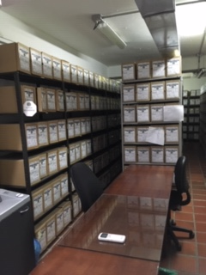
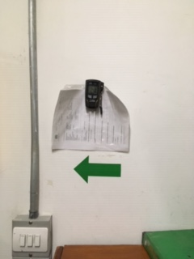
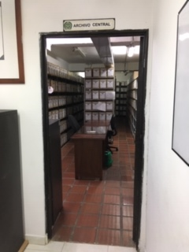
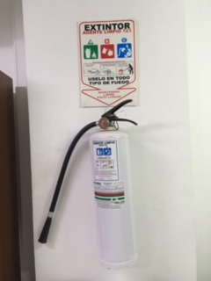

C. CARACTERÍSTICAS DE LA DOCUMENTACIÓN
IDENTIFICACIÓN DEL FONDO ACUMULDADO O DOCUMENTAL
UNIDAD POLICIAL Departamento policia Antioquia |  |  |  |  |  |  |  |  |  | DEPENDENCIA PRODUCTORA: |  |  |  | Gestion documental
ACERVO DOCUMENTAL
Fechas Extremas Acervo Documental |  |  |  |  | Cantidades de Unidades de Conservación Cajas |  | Cantidad Soporte Documental
 |  |  |  |  |  |  | Archivo de Gestión | Papel (carpetas) | Análogo | Digital | Planos | Libros | Videos | Fotografías |  | Cintas |  | Microfilmes |  | Magnéticos y ópticos |  | Pergaminos
...
B. Inspección y mantenimiento de sistemas de almacenamiento e instalaciones físicas |  |  |  |  |  | Archivo Central |  |  | Se realiza en el archivo central de la unidad |  |  | acta |  |  | Semestral
C. Saneamiento ambiental: desinfección, desratización y desinsectación |  |  |  |  |  | Archivo Central |  |  | procedimiento de fumigacion de manera semestral |  |  | acta |  |  | Semestral
D. Monitoreo y control de condiciones ambientales |  |  |  |  |  | Archivo Central |  |  | control por termohigrometro |  |  | acta |  |  | Semestral
E. Almacenamiento y re-almacenamiento |  |  |  |  |  | Archivo Central |  |  | control de ubicación topografica |  |  | acta |  |  | Semestral
F. Prevención de emergencias y atención de desastres. |  |  |  |  |  | Archivo Central |  |  | Aplicación del plan |  |  | Plan |  |  | anual
PLAN DE CONSERVACIÓN PREVENTIVA
Programa |  |  |  |  |  | Clase de Archivo |  |  | Actividad |  |  | Evidencia |  |  | periodicidad
A. Preservación digitla a largo plazo
EVIDENCIA FOTOGRÁFICA
SE DEBERÁ ANEXAR FOTOGRAFÍAS QUE DEN CUANTA DE LAS CONDICIONES DE ORGANIZACIÓN, ADMINISTRACIÓN, CUSTODIA Y CONSERVACIÓN DE LOS ACERVOS DOCUMENTALES
Plan de conservación de preventiva
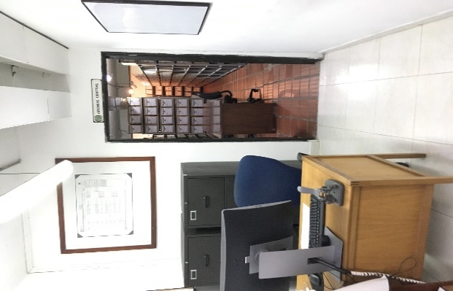
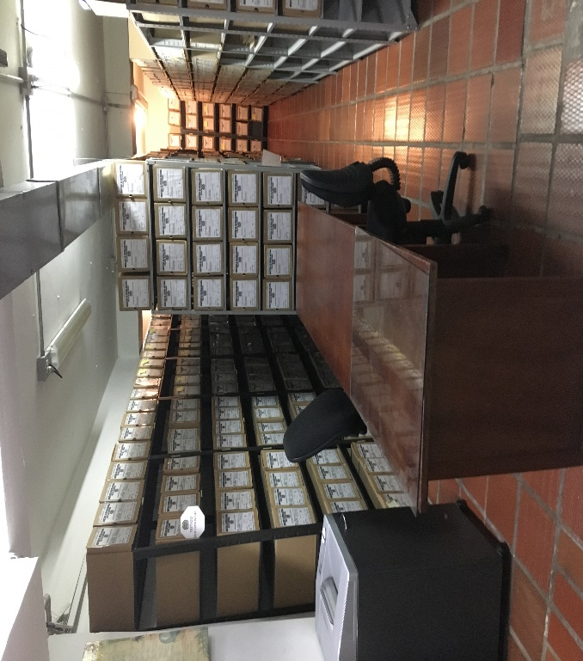
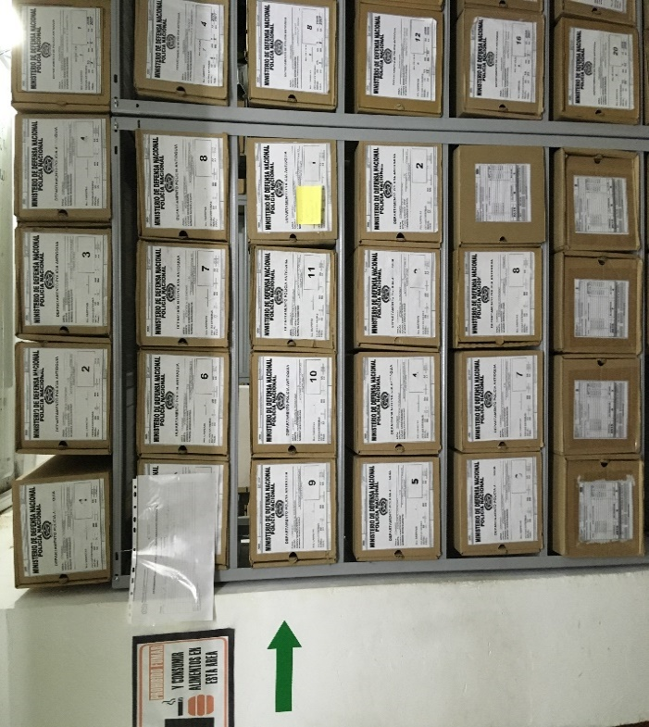
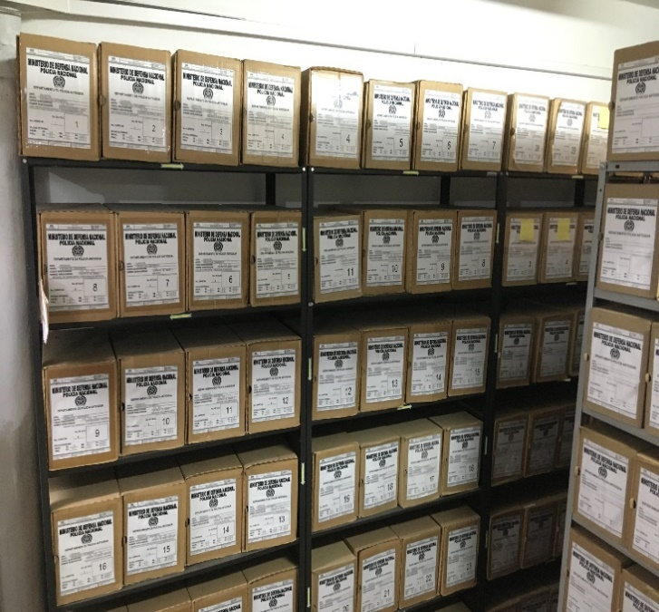

Fecha de Elaboración |  |  | 4 | 5 | 2021 |  | Fecha de Elaboración |  | 4 | 5 | 2021 |  |  |  | VISTO BUENO PRESIDENTE COMITÉ GESTION DOCUMENTAL

Diagnostico Elaborado por: |  |  | IJ | SERGIO | SUAREZ |  | Jefe Grupo de Gestión Documental |  | IJ | SERGIO | SUAREZ |  |  |  |  |  | CR
 |  |  | Grado Nombres y Apellidos |  |  |  |  |  | Grado Nombres y Apellidos |  |  |  |  |  |  | Grado Nombres y Apellidos

Firma |  |  |  |  |  |  | Firma |  |  |  |  |  |  |  |  | Firma

INSTRUCCIONES PARA EL DILIGENCIAMIENTO
Para el correcto diligenciamiento del presente formato se tendrán en cuenta las siguientes instrucciones.
...

